Sheet4
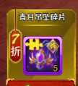
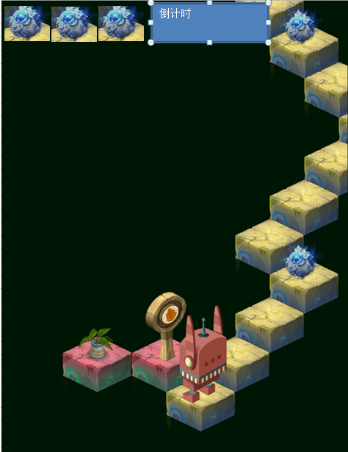

腰带
手镯
鞋子
戒指

背景

 | 绿野
 | 白玉
 | 龙泉
 | 紫炎
 | 雷冥
 | 焚天

 | 紫炎
 | 雷冥
 | 龙鳞

暂停

